Sheet1
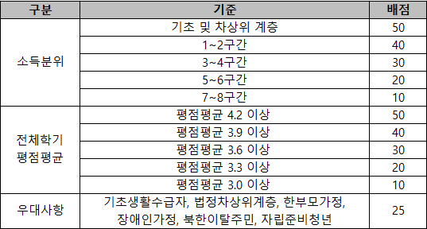
2026학년도 롯데희망재단 장학생 추천 서식

학과(부) | 학번 | 성명 | 등록학기 (`26.2 기준) | 전체학기 평점평균 | 소득분위 ('26.1 기준) | 우대사항 | 비고

